④ トレンドグラフ
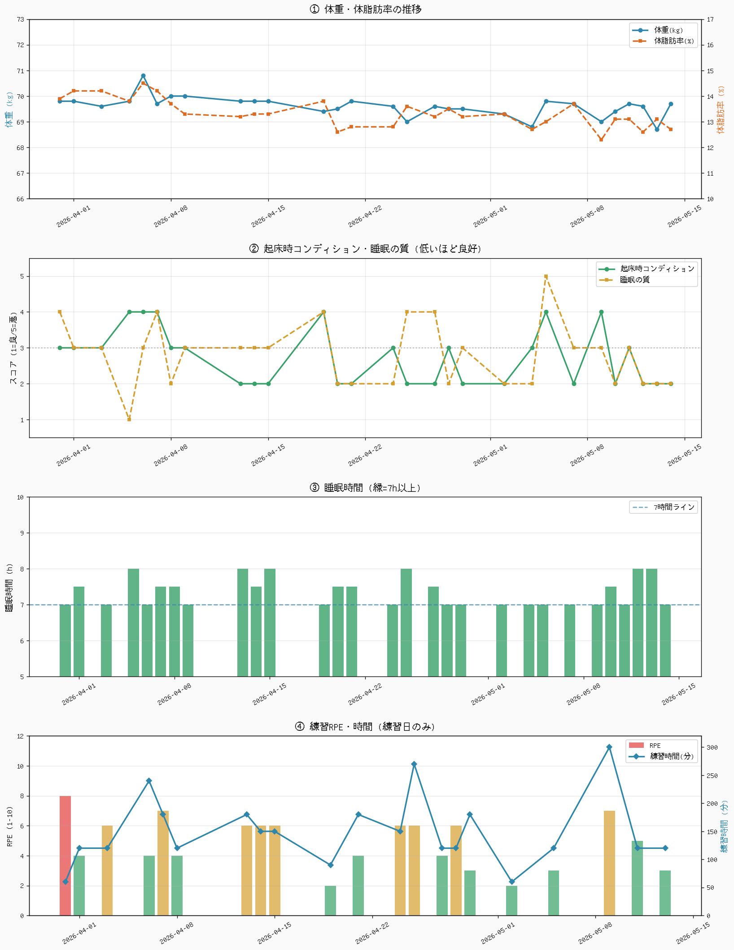
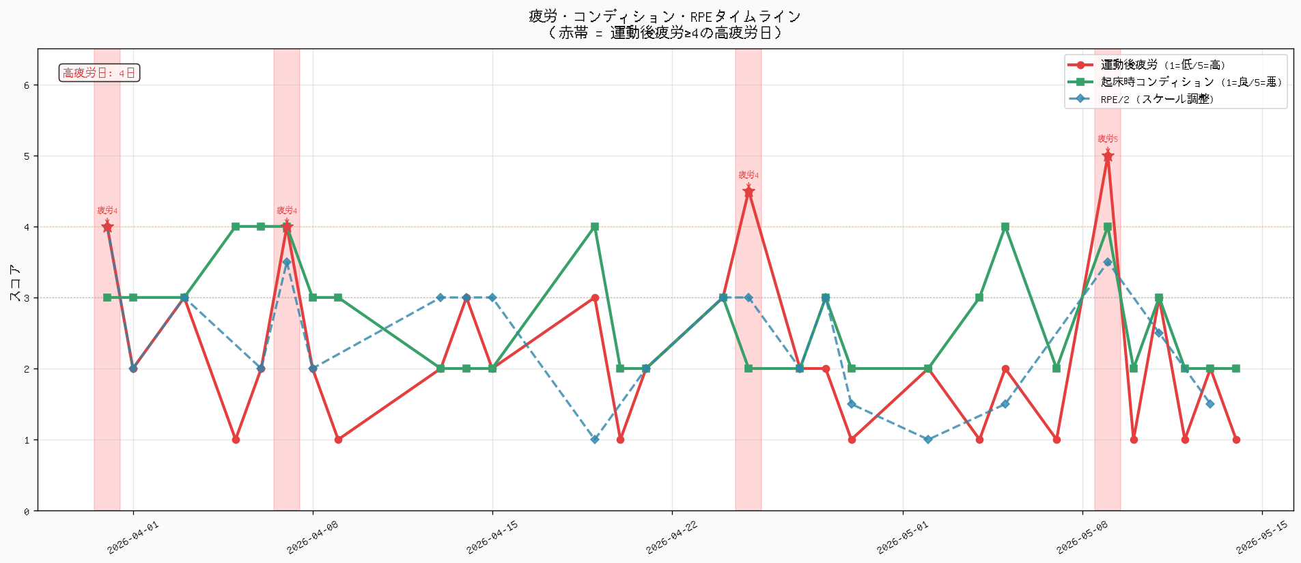
トレンドグラフ（時系列）
グラフは「② 日次統合データ」の内容を元に作成しています。

⑤ 関連性ヒント
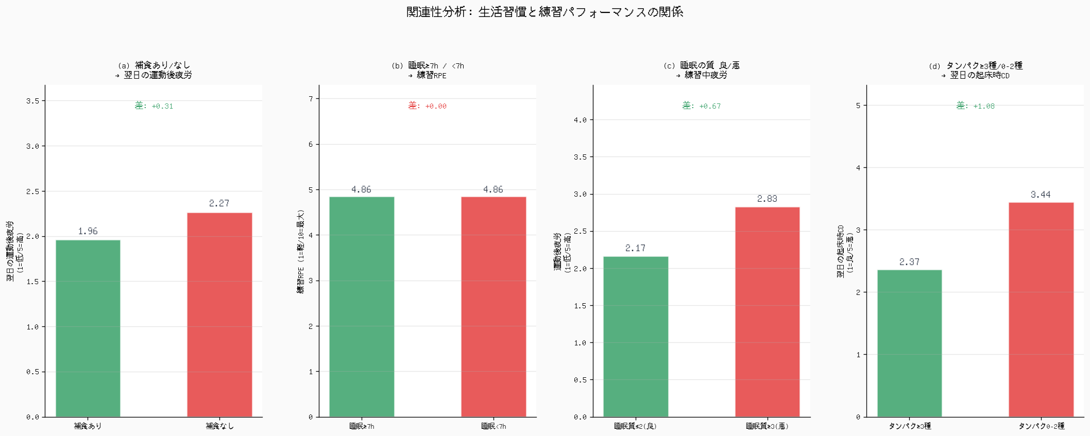
行動とパフォーマンスの関連性（関連しそうなものだけピックアップ）
「差」の絶対値が大きい行ほど、その行動の影響が出ているサイン。0.5以上なら傾向として注目に値する。（数値が小さいほど良い指標の場合: 差がマイナス = A群が良好）

観点 | A群条件 | A群平均 | B群条件 | B群平均 | 差(B-A) | 解釈
練習後補食 → 当日の運動後疲労 | 補食「いいえ」 | 1.69 | 補食「はい」 | 3.07 | +1.38 | 補食あり群の疲労が差なし / データ不足。練習後30分以内の補食を徹底してください。
睡眠の質 → 練習中の運動後疲労 | 睡眠の質 ≥ 3（良くない） | 3.06 | 睡眠の質 ≤ 2（良好） | 2.17 | -0.89 | 睡眠の質が良い日は練習中疲労が低い ✅ 睡眠環境の整備が有効。
タンパク質種類数 → 翌朝のコンディション | 3種類未満 | 3.44 | 3種類以上 | 2.37 | -1.08 | タンパク質3種以上の日の翌朝コンディションは良好 ✅ 最も差が大きい関連性（差: 1.08点）。
睡眠時間 → その日のRPE（練習日） | 睡眠 < 7時間 | — | 睡眠 ≥ 7時間 | 5 | — | 全日程7時間以上確保できているため比較データ不足。8時間以上の日との比較を今後検討。

